상품제안서
굿즈 골프공 3피스 5구 | 상품코드: F30503

 |  |  |  |  |  |  | 02-412-0044 | www.easy1.co.kr
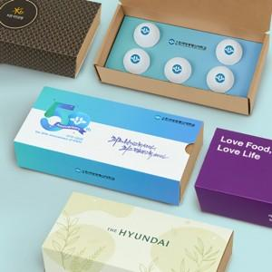

【상세/제작정보】 | 기본수량 미만 인쇄시 비용 추가. (100개 미만시 12만원) 슬라이딩케이스+,간지 컬러 인쇄 무료.

【인쇄/포장옵션】 | 풀칼라 / 포장불가능

【공급단가】 | 수량 | 100~ | 300~ | 500~ | 1,000~ | 3,000~
*VAT별도 | 단가 | 15,840원 | 15,570원 | 15,180원 | 14,910원 | 14,520원

【상품 URL】 | https://dev.easy1.co.kr:443/src/goods_detail.php?gdno=30503

